상품제안서
엑티몬 스테레오 유선 이어폰 C타입 ( 화이트 or 블랙 ) | 상품코드: F32143

 |  |  |  |  |  |  | 02-412-0044 | www.easy1.co.kr
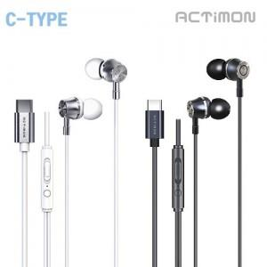

【상세/제작정보】

【인쇄/포장옵션】 | 레이저, 풀칼라 / 포장지포장

【공급단가】 | 수량 | 100~ | 300~ | 500~ | 1,000~ | 3,000~
*VAT별도 | 단가 | 3,060원 | 3,010원 | 2,940원 | 2,870원 | 2,820원

【상품 URL】 | https://dev.easy1.co.kr:443/src/goods_detail.php?gdno=32143

